상품제안서
오코텍스인증 쥬트지퍼파우치 | 상품코드: F23534

 |  |  |  |  |  |  | 02-412-0044 | www.easy1.co.kr
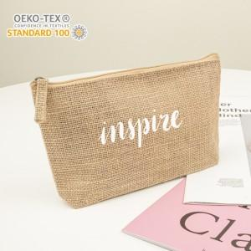

【상세/제작정보】 | 황마재질 특성상 옷에 묻어남이 있을 수 있습니다.

【인쇄/포장옵션】 | 실크 / 포장불가능

【공급단가】 | 수량 | 200~ | 500~ | 1,000~ | 3,000~ | 5,000~
*VAT별도 | 단가 | 1,470원 | 1,410원 | 1,360원 | 1,310원 | 1,260원

【상품 URL】 | http://www.easy1.co.kr/src/goods_detail.php?gdno=23534

